实验信息管理
1.1实验管理
 | 1.1.1查看所有的实验
 |  | 参数
 |  | 请求类型 | GET | <tr bgcolor="#ffffff" align="center" class="STYLE19">
 |  | 请求URL | /jsp/experiment/experimentpaper/myexperimentlist | <td height="20"><input name="idcheckbox" type="checkbox"
 |  | 请求发出页面 | teacher_left.jsp | value="${item.id}" onclick="checkOne('listForm', 'idcheckbox')"/>
 |  | 返回URL | /jsp/experiment/experimentpaper/myexperimentlist | </td>
 |  | 返回数据 |  | <td>${item.sn}</td>

 |  |  | 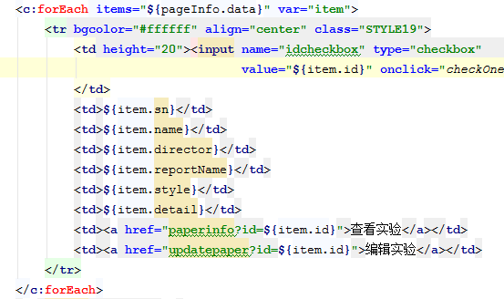

 | 1.1.2条件查询实验
 |  | 参数 | experimentNo/experimentName/courseName/page
 |  | 请求类型 | POST
 |  | 请求URL | /jsp/experiment/experimentpaper/myexperimentlist
 |  | 请求发出页面 | teacher_left.jsp
 |  | 返回URL | /jsp/experiment/experimentpaper/myexperimentlist
 |  | 返回数据

 | 1.1.3查看实验详细
 |  | 参数 | id
 |  | 请求类型 | get
 |  | 请求URL | /jsp/experiment/experimentpaper/paperinfo
 |  | 请求发出页面 | myexperimentlist.jsp
 |  | 返回URL | /jsp/experiment/experimentpaper/paperinfo
 |  | 返回数据 | 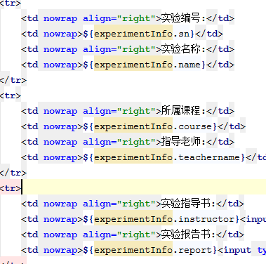 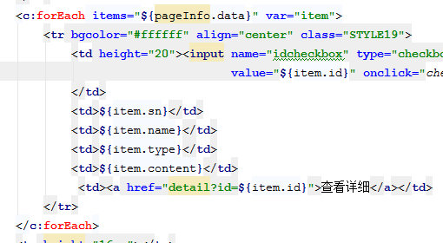

 | 1.1.4初始化实验添加页面
 |  | 参数
 |  | 请求类型 | get
 |  | 请求URL | /jsp/experiment/experimentpaper/toaddpaper
 |  | 请求发出页面 | myexperimentlist.jsp
 |  | 返回URL | /jsp/experiment/experimentpaper/addpaper
 |  | 返回数据 | 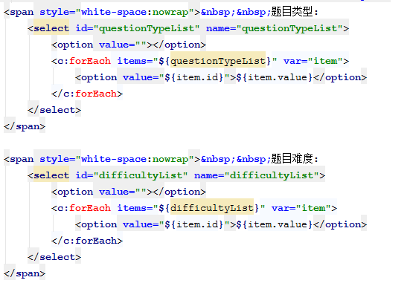
 | 1.1.5保存试卷信息（不包含题目）
 |  | 参数 | experimentNo、experimentName、theCourse、instructor、guideBook、experimentReport、ifReported、limitDate
 |  | 请求类型 | POST
 |  | 请求URL | /jsp/experiment/experimentpaper/savePaperInfo
 |  | 请求发出页面 | addpaper.jsp
 |  | 返回URL | /jsp/experiment/experimentpaper/addpaper
 |  | 返回数据

 | 1.1.5向数据库中添加题目
 |  | 参数 | experimentId、idcheckbox
 |  | 请求类型 | POST
 |  | 请求URL | /jsp/experiment/experimentpaper/addtopaper
 |  | 请求发出页面 | addpaper.jsp
 |  | 返回URL | /jsp/experiment/experimentpaper/addtopaper
 |  | 返回数据 | 打开实验题添加页面

 | 1.1.6添加题目到实验
 |  | 参数 | idcheckbox
 |  | 请求类型 | POST
 |  | 请求URL | /jsp/experiment/experimentpaper/addQuestion
 |  | 请求发出页面 | addtopaper.jso
 |  | 返回URL | /jsp/experiment/experimentpaper/addpaper
 |  | 返回数据 | experiment对象。Experiment中的题目list

 | 1.1.7修改实验 | 参数 | experimentId
 |  | 请求类型 | POST
 |  | 请求URL | /jsp/experiment/experimentpaper/updatePaper
 |  | 请求发出页面 | myexperimentlist.jsp
 |  | 返回URL | /jsp/experiment/experimentpaper/addpaper
 |  | 返回数据 | experiment对象，实验所包含的题目列表

 | 1.1.8删除实验中的题目 | 参数 | experimentId
 |  | 请求类型 | POST
 |  | 请求URL | /jsp/experiment/experimentpaper/deleteQuestionForAdd
 |  | 请求出发页面 | addpaper.jsp
 |  | 返回URL | /jsp/experiment/experimentpaper/addpaper
 |  | 返回数据 | experiment对象、实验中的题目列表

 | 1.1.9删除实验中的题目 | 参数 | experimentId
 |  | 请求类型 | POST
 |  | 请求URL | /jsp/experiment/experimentpaper/deleteQuestionForUpdate
 |  | 请求出发页面 | updatepaper.jsp
 |  | 返回URL | /jsp/experiment/experimentpaper/updatepaper
 |  | 返回数据 | experiment对象、实验中的题目列表

学期成绩评定
1.1.1初始化学生选择页面
 | 参数 | 无
 | 请求方式 | GET
 | 请求URL | /prototype/jsp/experiment/achievement/scorelist
 | 请求发出页面 | teacher_leaft.jsp
 | 返回URL | /prototype/jsp/experiment/achievement/scorelist
 | 返回数据
1.1.2按班级、学号、姓名查询学生
 | 参数 | classId、studentName、studentNo
 | 请求方式 | POST
 | 请求URL | /prototype/jsp/experiment/achievement/scorelist
 | 请求发出页面 | teacher_leaft.jsp
 | 返回URL | /prototype/jsp/experiment/achievement/scorelist
 | 返回数据 | 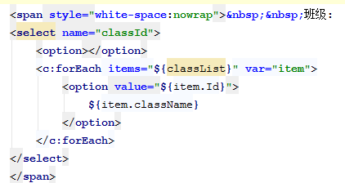 | 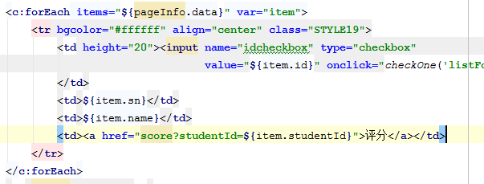

1.1.3初始化评分界面
 | 参数 | studentId
 | 请求方式 | GET
 | 请求URL | /prototype/jsp/experiment/achievement/score
 | 请求发出页面 | /prototype/jsp/experiment/achievement/score.jsp
 | 返回URL | /prototype/jsp/experiment/achievement/score
 | 返回数据 | 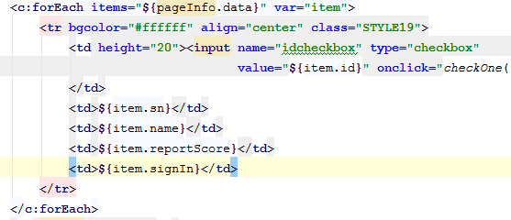

1.1.4评分 | 参数 | usualScore、finalScore、totalGrade

实验报告管理
1.1.1课程选择初始界面
 | 请求URL | jsp/experiment/report/courselist
 | 参数 | 无
 | 请求方式 | GET
 | 请求发出页面 | teacher_left.jsp
 | 返回URL | jsp/experiment/report/courselist
 | 返回数据 | 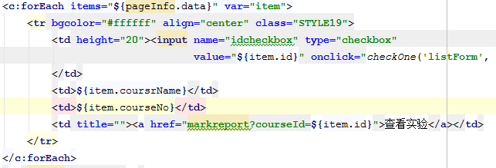
1.1.2课程选择翻页
 | 请求URL | jsp/experiment/report/courselist
 | 参数 | page
 | 请求方式 | POST
 | 请求发出页面 | courselist.jsp
 | 返回URL | jsp/experiment/report/courselist
 | 返回数据

1.1.3查看课程下的实验
 | 请求URL | jsp/experiment/report/experimentlist
 | 参数 | page
 | 请求方式 | GET
 | 请求发出页面 | courselist.jsp
 | 返回URL | jsp/experiment/report/experimentlist
 | 返回数据

1.1.4条件查询实验
 | 请求URL | jsp/experiment/report/experimentlist
 | 参数 | page、nameForSearch、ifReportForSearch、limitTimeForSearch
 | 请求方式 | POST
 | 请求发出页面 | experimentlist.jsp
 | 返回URL | jsp/experiment/report/experimentlist
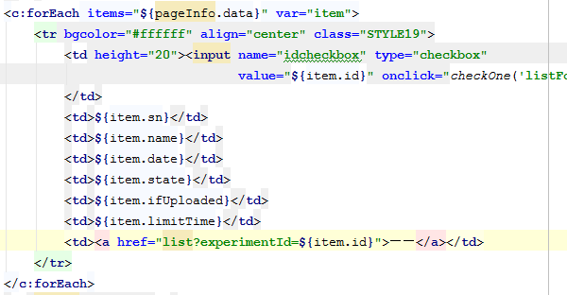
 | 返回数据

1.1.5初始化信息维护界面
 | 请求URL | jsp/experiment/report/toUpdate
 | 参数 | id
 | 请求方式 | GET
 | 请求发出页面 | experimentlist.jsp
 | 返回URL | jsp/experiment/report/maintain
 | 返回数据

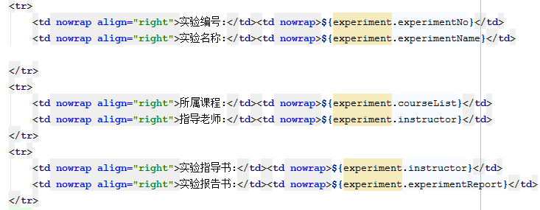

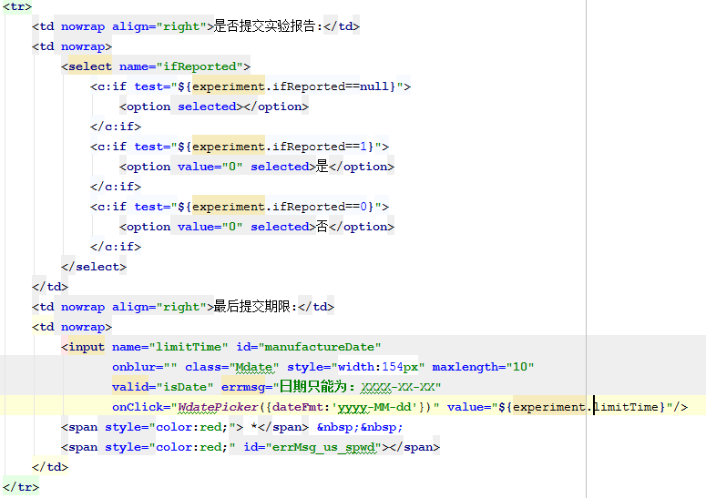

1.1.5维护需要上传实验报告的实验信息
 | 请求URL | jsp/experiment/report/maintain
 | 参数 | ifReported、limitTime
 | 请求方式 | POST
 | 请求发出页面 | maintain.jsp
 | 返回URL | jsp/experiment/report/experimentlist
 | 返回数据 | 保存修改内容并跳转到experimentlist页面

1.1.6发布已经维护但是尚未发布的实验信息
 | 请求URL | jsp/experiment/report/toPublic
 | 参数 | id
 | 请求方式 | GET
 | 请求发出页面 | experimentlist.jsp
 | 返回URL | jsp/experiment/report/experimentlist
 | 返回数据 | 修改要发布的实验的发布状态，并刷新experimentlist页面

1.1.7进入实验报告查看界面
 | 请求URL | jsp/experiment/report/list
 | 参数 | page、experimentId
 | 请求方式 | GET
 | 请求发出页面 | experimentlist.jsp
 | 返回URL | jsp/experiment/report/list
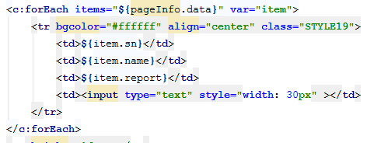
 | 返回数据

1.1.8条件查询实验报告
 | 请求URL | jsp/experiment/report/list
 | 参数 | studentNameForSearch、studentNoForSearch、ifUploadedForSearch、page
 | 请求方式 | POST
 | 请求发出页面 | experimentlist.jsp
 | 返回URL | jsp/experiment/report/list
 | 返回数据

1.1.9保存分数
 | 请求URL | jsp/experiment/report/list
 | 参数 | studentNameForSearch、studentNoForSearch、ifUploadedForSearch、page、score[]
 | 请求方式 | POST
 | 请求发出页面 | experimentlist.jsp
 | 返回URL | jsp/experiment/report/list
 | 返回数据

